Пропозиція_товари
 |  |  |  |  |  |  | Додаток №1 до Запиту
 |  | Форма цінової пропозиції

(Назва Учасника), надає свою пропозицію щодо участі у закупівлі брендованої продукції для учасників ЗЗПЗ для донорів та партнерів.
Відомості про підприємство |  |  |  | Повне найменування учасника – суб’єкта господарювання
 |  |  |  | Ідентифікаційний код за ЄДРПОУ або реєстраційний номер облікової картки платника податків
 |  |  |  | Реквізити (адреса - юридична та фактична, телефон, факс, телефон для контактів, e-mail, розрахунковий рахунок)
Відомості про особу (осіб), які уповноважені представляти інтереси Учасника |  |  |  | (Прізвище, ім’я, по батькові, посада, контактний телефон).

№ п/п |  | Технічні характеристики та опис |  | Кількість, шт. | Ціна, за одиницю, (з урахуванням всіх податків і зборів) * | Вартість, грн., (з урахуванням всіх податків і зборів) * | Умови оплати, % передплати /післяплати | Термін поставки товару, календарних днів

 | Найменування
 |  | Запит** | Пропозиція ( параметри та характеристики продукції) |  |  |  | Пропозиція | Пропозиція
ЛОТ №1
1 | Мобільний стенд Press-Wall | Розмір: від 2 м × 3 м (горизонтальна орієнтація) Матеріал: банерна тканина ПВХ, щільність 510 г/м², тип Frontlit Друк: повноколірний, УФ або сольвентний Ламінація: не потрібна Кріплення: люверси по периметру (крок 30–50 см) Підворот: зварювання або проклейка країв Макет: надається замовником у форматі PDF/AI Тип: мобільна конструкція типу "Joker" / "Прес-волл" Розмір: під банер 2×3 м Матеріал: хромовані труби Ø 25 мм Комплектація: труби, ніжки, з’єднувачі, хомути, інструкція, банер з друком Тип монтажу: підлоговий, розбірний Упаковка: сумка або коробка для транспортування |  | 1 |  | 0.00
2 | 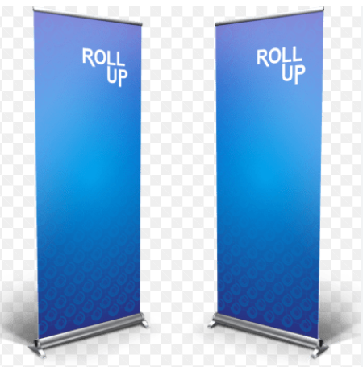 Мобільний стенд Roll-up | Тип конструкції:Мобільний стенд Roll-up (роллап) Стандарт Тип механізму: касетний з пружинним автоматичним згортанням полотна Матеріал конструкції: алюміній (основа + бічні опори + верхній зажим) Комплектація: в комплекті з сумкою для транспортування, на сумці ручка для перенесення Тканина сумки: оксфорд Розмір: 200 × 80 см Друк: 4+0, 1440 dpi або УФ Полотно: Литий ПВХ 440г/м2 або щільний бекстліт Кріплення: верхній та нижній зажим конструкції Відвантаження в зібраному вигляді |  | 5 |  | 0.00
ЛОТ №2
1 | Пластиковий бейдж | Розмір: 90×120 мм Матеріал: пластик 0,76 мм Друк: 4+0 Змінна інформація: відсутня Отвір: зверху по середині круглий отвір під карабін |  | 150 |  | 0.00
2 | Листівка А4 | Формат: A4 (210 × 297 мм) Матеріал: офісний папір щільністю 160–250 г/м² Друк: 4+0 Ламінація: двостороння, конвертна, щільність плівки 100-175 мкм Макет: 2 шт, надається замовником у форматі PDF (CMYK, 300 dpi) |  | 10 |  | 0.00
3 | Антистрес «серце» | Форма виробу: серце Матеріал: вспінений ПУ Розміри: від 7 x 6 х 5 см Колір: Червоний Нанесення логотипу: тамподрук, 1+0 Колірність друку: білий |  | 150 |  | 0.00
Всього вартість пропозиції, грн* |  |  |  |  | 0.00
* Товариство Червоного Хреста України є громадською неприбутковою організацією і просить надати максимальні знижки на товар, вказаний у ціновій пропозиції.
** Закупівля здійснюється окремими лотами.

Примітка: вартість одиниці продукції та загальну вартість пропозиції потрібно заповнювати у гривнях, зазначаючи цифрове значення, яке має не більше двох знаків після коми.
Ми погоджуємось, що всі витрати, пов’язані з пакуванням, доставкою товару, завантажувально-розвантажувальними роботами, здійснюються за рахунок Постачальника за наданою адресою.
Ми погоджуємося та ознайомлені з умовами типового Договору ТЧХУ (Додаток №3 до Запиту).
Ми погоджуємося з умовами, що Замовник має право розділити дану закупівлю між декількома постачальниками за умови наявності більш вигідних умов на різні позиції.
Ми погоджуємося з умовами, що Ви можете відхилити нашу чи всі надані пропозиції, та розуміємо, що Ви не обмежені у прийнятті будь-якої іншої пропозиції з більш вигідними для Вас умовами.
Ми погоджуємось зафіксувати цінову пропозицію протягом 90 календарних днів з моменту подачі
Подаючи свою пропозицію ми підтверджуємо повну комплектацію та відповідність умовам зазначеним в Запиті.
Учасники повинні надсилати цінові пропозиції з підписом і печаткою (за наявності)

 |  | Керівник організації/ФОП:____________________________ ( ____________________)
 |  | МП підпис ПІБ

